Hoja1
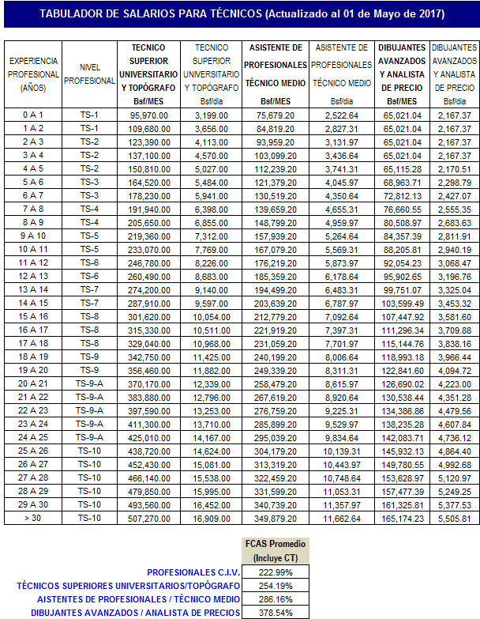
COLEGIO DE INGENIEROS DE VENEZUELA
DEPARTAMENTO DE ANÁLISIS Y COSTOS
TABULADOR DE TÉCNICOS - MAYO 2017

